시트1

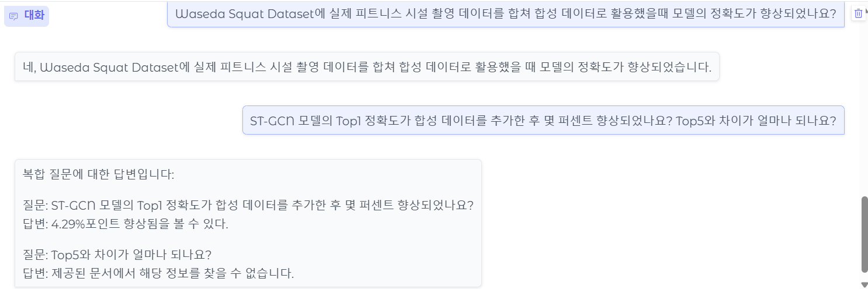
 | 유형 | 검증 질문 | 답변 | Ref | 정확도 | 캡처
1 | 관련 | 전라북도의 지방도 포장보수 이력 관리 현황은 어떤 방식으로 이루어지고 있나요? | 전라북도의 지방도 포장보수 이력 관리 현황은 현장 건설사의 포장보수 후 성과품에만 의존하여 엑셀, 한글 문서로만 관리되고 있는 실정입니다. | 이민영 et al. (2023). 공간 빅데이터를 활용한 지방도 포장보수 우선지역 예측 서비스. J Intell Inform Syst. https://doi.org/10.13088/jiis.2023.29.3.079 | 100
2 | 복합 | 도로 파손과 관련된 데이터를 수집하여 위험지역을 도출하는 방법은 무엇이고, 하와이에서는 어떻게 하고 있나요? | 도로 파손과 관련된 데이터를 수집하여 위험지역을 도출하는 방법은 분석 대상 및 분석의 공간적･지표를 도출하였고, 이를 바탕으로 도로 링크별 시간적 범위를 선정하고 도로 유지보수에 관한 분석하는 것이다. 하와이에서는 도로 파손과 관련된 데이터를 수집하여 위험지역을 도출하는 방법에 대한 정보는 제공된 문서에서 찾을 수 없습니다. | 이민영 et al. (2023). 공간 빅데이터를 활용한 지방도 포장보수 우선지역 예측 서비스. J Intell Inform Syst. https://doi.org/10.13088/jiis.2023.29.3.079 | 100
3 | 관련 | Waseda Squat Dataset에 실제 피트니스 시설 촬영 데이터를 합쳐 합성 데이터로 활용했을때 모델의 정확도가 향상되었나요? | 네, Waseda Squat Dataset에 실제 피트니스 시설 촬영 데이터를 합쳐 합성 데이터로 활용했을 때 모델의 정확도가 향상되었습니다. | 박성진, 박종혁 (2024). 실제 피트니스 환경에서의 운동 동작 분석을 위한 AI 기반 합성 데이터 활용. J Intell Inform Syst. https://doi.org/10.13088/jiis.2024.30.2.107 | 100
4 | 복합 | ST-GCN 모델의 Top1 정확도가 합성 데이터를 추가한 후 몇 퍼센트 향상되었나요? Top5와 차이가 얼마나 되나요? | 질문: ST-GCN 모델의 Top1 정확도가 합성 데이터를 추가한 후 몇 퍼센트 향상되었나요? 답변: 4.29%포인트 향상됨을 볼 수 있다. 질문: Top5와 차이가 얼마나 되나요? 답변: 제공된 문서에서 해당 정보를 찾을 수 없습니다. | - | 100
5 | 복합 | 변동성 매도전략의 투자 성과 개선을 위해 SVM이 어떻게 활용되었나요? 그리고 세계에서 가장 큰 대륙은 어디인가요? | 질문: 변동성 매도전략의 투자 성과 개선을 위해 SVM이 어떻게 활용되었나요? 답변: SVM을 활용하여 변동성의 장중 비대칭적 전이효과를 이용하는 투자 전략을 제안하고 그 투자성과를 분석하고자 한다. 질문: 세계에서 가장 큰 대륙은 어디인가요? 답변: 제공된 문서에서 해당 정보를 찾을 수 없습니다. | - | 90
6 | Fallback | 홍길동전의 저자는 누구인가요? | 제공된 문서에서 해당 정보를 찾을 수 없습니다. 📌 추가 웹 검색 결과: [웹] 1790년대 무렵에 조선에서 유행한 소설의 목록에 홍길동전과 유사한 《소대성전》이 있고 홍길동전은 없다.( 《택당집》 이후 심재의 《송천필담》(松泉筆譚)이나 홍한주(洪翰周, 1798~1868)의 《지수점필》(智水拈筆) 등에서도 홍길동전의 저자를 허균이라고 하나 이들은 《택당집》을 단순히 인용한 기록이다. ... | - | 100
7 | Fallback | 삼성은 언제 iphone을 만들었나요? | 제공된 문서에서 해당 정보를 찾을 수 없습니다. 📌 추가 웹 검색 결과: [웹] 아이폰(영어: iPhone)은 애플에서 개발 및 판매하고 자사의 모바일 운영체제인 iOS를 실행하는 스마트폰 라인이다. 1세대 아이폰 "아이폰 (1세대)")은 당시 애플 CEO이자 공동 창립자인 스티브 잡스가 2007년 1월 9일 맥월드 2007에서 발표했으며, 같은 해 말에 출시되었다. ... | - | 100
8 | 복합 | AI로 만든 허위정보가 어떻게 활용되고 있고, 이에 맞서서 인간은 어떻게 대응해야 할까요? | AI로 만든 허위정보는 특정 정치인 이미지를 만들어 온라인에 게재하거나, 유명인사의 사진을 편집하여 허위정보를 만들어내는 것이다. 이에 대응하기 위해서는 AI 이미지 생성기를 제한하는 조치를 취하거나, 콘텐츠 경고 메시지와 함께 허위정보를 식별하고 금지시키는 방법을 사용해야 한다. | 송진순 (2024). AI Act, 2024 대선 그리고 허위정보에 맞서는 인간과 AI의 공공소통 검증 프로젝트. J Intell Inform Syst. https://doi.org/10.13088/jiis.2024.30.3.137 | 100
9 | 복합 | 테슬라 전기차 소비자의 구매 만족도에 영향을 미치는 요인은 무엇이고, 현대 기아 전기차와 많이 다른가요? | 테슬라의 전기차 소비자의 구매 만족도에 영향을 미치는 요인은 모델 3와 모델 Y의 리뷰를 수집하고 수집된 리뷰를 대상으로 감성 분석을 통해 만족, 불만족의 두 그룹으로 나누어 분석하였다. 현대 기아 전기차와 테슬라의 전기차에 대한 소비자 리뷰의 차이를 살펴본 연구는 없다. | 한은주, 천세학 (2024). 전기차 구매 만족도에 미치는 영향요인에 관한 분석: 테슬라 소비자 리뷰를 중심으로. J Intell Inform Syst. https://doi.org/10.13088/jiis.2024.30.3.001 | 50
10 | Fallback | SK Networks Family AI Camp 16기 강사님은 누구고, 학생은 몇명이야? | 제공된 문서에서 해당 정보를 찾을 수 없습니다. 📌 추가 웹 검색 결과: [웹] 관심과 의지, 팀 커뮤니케이션 경험 등을 평가합니다. 합격자 발표 인터뷰 익일 제출하신 이메일 및 연락처로 합격여부를 안내해드립니다. 사전학습 합격자는 Python 기초 온라인 강의를 제공해드리며, ... | - | 50
11 | 관련 | 온라인 커뮤니티에서 연령 증가가 대화 방식에 어떤 변화를 가져왔나요? | 온라인 커뮤니티에서 연령 증가가 대화 방식에 평균 댓글수의 증가, 의문문의 감소, 명령지시어의 감소를 가져왔다. | 이정, 한진영, 함주연 (2023). 온라인 커뮤니티에서 보여지는 노령화 사회의 단면: 대화 방식과 사용 언어의 변화에 대한 탐색적 연구. J Intell Inform Syst. https://doi.org/10.13088/jiis.2023.29.4.051 | 100
12 | 관련 | Aspect 기반 감성 분석은 기존 추천 시스템과 비교했을 때 어떤 장점이 있나요? | 고객의 중요도를 반영하는데 한계점이 존재하는 기존의 레스토랑 추천 시스템과 비교하여, Aspect 기반 감성 분석은 레스토랑의 각 속성에 대한 고객의 중요도를 선호도 예측 과정에 반영한다. | 우수현 et al. (2025). 고객의 속성별 중요도를 반영한 속성 기반 감성 분석(ABSA)을 이용한 레스토랑 추천 시스템. J Intell Inform Syst. https://doi.org/10.13088/jiis.2025.31.1.045 | 100
13 | 관련 | 소비자 리뷰 분석에서 A/S 경험은 어떤 영향을 미쳤나요? | 소비자 리뷰 분석에서 A/S 경험은 제품의 불편함 및 서비스를 개선하고 고객의 요구에 맞는 제품을 출시할 수 있다고 나와 있습니다. (문서 1) | 한은주, 천세학 (2024). 전기차 구매 만족도에 미치는 영향요인에 관한 분석: 테슬라 소비자 리뷰를 중심으로. J Intell Inform Syst. https://doi.org/10.13088/jiis.2024.30.3.001 | 80
14 | 관련 | 저널 추천 시스템에서 텍스트 임베딩은 어떤 모델로 생성되나요? | Sentence-BERT 모델을 이용하여 텍스트 임베딩이 생성됩니다. | 김용우 et al. (2023). Sentence BERT를 이용한 내용 기반 국문 저널추천 시스템. J Intell Inform Syst. https://doi.org/10.13088/jiis.2023.29.3.037 | 100
15 | 관련 | LangChain은 서비스 아키텍처에서 어떤 역할을 수행하나요? | LangChain은 서비스 아키텍처에서 LLM 애플리케이션을 구현하는 데 사용되는 프레임워크로, 정보 부족 문제를 극복하고 다양한 방법을 검토하여 구체적인 해결책을 제시하는 역할을 수행합니다. | 정천수 (2023). LLM 애플리케이션 아키텍처를 활용한 생성형 AI 서비스 구현: RAG모델과 LangChain 프레임워크 기반. J Intell Inform Syst. https://doi.org/10.13088/jiis.2023.29.4.129 | 100
16 | 관련 | 변동성 매도 전략 성과를 개선하기 위해 어떤 기법이 사용되었나요? | SVM을 활용하는 투자 전략을 제안하였다. | 김선웅 (2020). 비대칭적 전이효과와 SVM을 이용한 변동성 매도전략의 수익성 개선. J Intell Inform Syst. https://doi.org/10.13088/jiis.2020.26.1.119 | 100
17 | 관련 | 머신러닝 모델은 도로 보수 예측에서 어떤 역할을 수행하나요? | 머신러닝 모델은 도로 보수 예측에서 지방도 유지관리가 필요한 우선지역을 예측하고 도로포장 인공지능 학습용 데이터를 활용하여 도로관리 연구의 방법을 지원합니다. | 이민영 et al. (2023). 공간 빅데이터를 활용한 지방도 포장보수 우선지역 예측 서비스. J Intell Inform Syst. https://doi.org/10.13088/jiis.2023.29.3.079 | 100
18 | 관련 | 언어모델은 추천 시스템에서 어떤 방식으로 적용되나요? | 언어모델은 추천 시스템에서 콘텐츠 기반 필터링과 함께 활용되며, NSP 방법을 제외하고 MLM 방법만으로 학습하여 더 정교한 의미표상 정보를 얻도록 개선되었다. | 김동환 (2023). 언어모델을 활용한 콘텐츠 메타 데이터 기반 유사 콘텐츠 추천 모델. J Intell Inform Syst. https://doi.org/10.13088/jiis.2023.29.1.027 | 100
19 | 관련 | 합성 데이터를 적용했을 때 동작 인식 정확도는 어떻게 변하나요? | 합성 데이터를 적용했을 때 동작 인식 정확도는 기존 데이터만을 사용했을 때보다 Top 1 정확도로 비교하여 높아진다. | 박성진, 박종혁 (2024). 실제 피트니스 환경에서의 운동 동작 분석을 위한 AI 기반 합성 데이터 활용. J Intell Inform Syst. https://doi.org/10.13088/jiis.2024.30.2.107 | 100
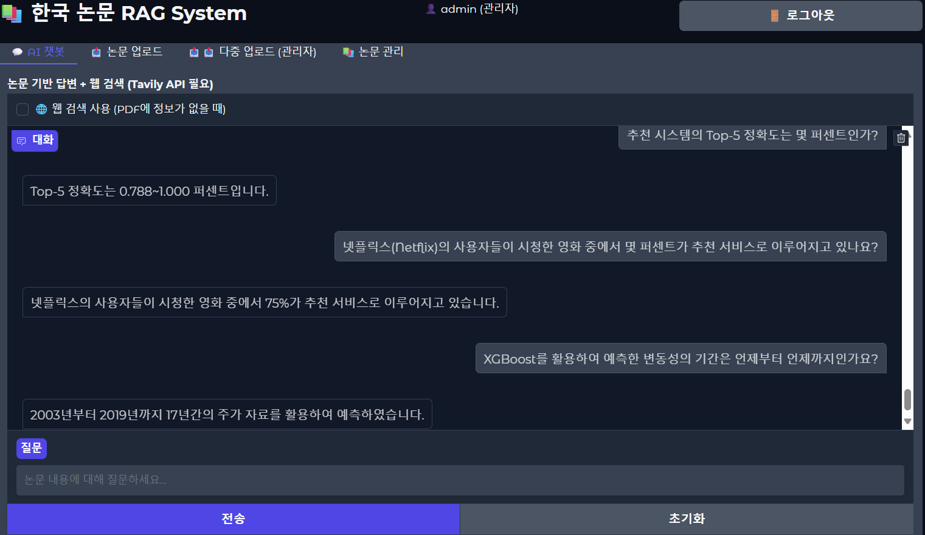
20 | 관련 | 영상 분석 시스템에 사용된 객체 추적 모델은 무엇인가요? | 객체 추적 모델로는 YOLOv5가 사용되었습니다. | 이상현 et al. (2022). 계층적 군집화 기반 Re-ID를 활용한 객체별 행동 및 표정 검출용 영상 분석 시스템. J Intell Inform Syst. https://doi.org/10.13088/jiis.2022.28.1.089 | 100
21 | 관련 | 추천 시스템의 Top-5 정확도는 몇 퍼센트인가? | 평가자들의 Top-5 정확도는 78.8%~100% 입니다. | Sentence BERT를 이용한 내용 기반 국문 저널추천 시스템 | 100
22 | 관련 | 넷플릭스(Netflix)의 사용자들이 시청한 영화 중에서 몇 퍼센트가 추천 서비스로 이루어지고 있나요? | 넷플릭스의 사용자들이 시청한 영화 중에서 75%가 추천 서비스로 이루어지고 있습니다. | 확장된 사용자 유사도를 이용한 CF-기반 건강기능식품 추천 시스템 | 100
23 | 관련 | XGBoost를 활용하여 예측한 변동성의 기간은 언제부터 언제까지인가요? | 2003년부터 2019년까지 17년간의 주가 자료를 활용하여 XGBoost를 통해 예측한 변동성의 기간은 2003년부터 2019년까지 입니다. | XGBoost를 활용한 리스크패리티 자산배분 모형에 관한 연구 | 100
24 | Fallback | 케데헌이 왜 인기가 많아? | 제공된 문서에서 해당 정보를 찾을 수 없습니다. 📌 추가 웹 검색 결과: [웹] 케데헌은 애니메이션 영화에서 주류로 인정받는 디즈니나 지브리가 아닌, 넷플릭스와 소니 픽처스 애니메이션이 공동 제작한 작품이라는 점에서도 의의가 크다. 콘서트 조명, K-드라마 스타일의 컷, 애니메이션 액션이 유기적으로 결합된 독립적 시각미는 "마블이나 디즈니와는 전혀 다른 스타일"이라는 호평을 받고 있다. ... | - | 90
25 | 복합 | 기침 소리를 벡터화하는 방법은 무엇이고, 그 중 LightGBM 모델이 기침 소리 기반 코로나19 진단에서 보인 정확도는 얼마인가요? | 기침 소리를 벡터화하고, XGBoost, LightGBM, FCNN 알고리즘을 통해 모델 학습을 수행하였다. 실험 결과, LightGBM 모델이 가장 높은 정확도를 보였다. (정확도는 문서에 명시되어 있지 않음) | 김민경, 김건우, 최근호 (2023). 기침 소리의 다양한 변환을 통한 코로나19 진단 모델. J Intell Inform Syst. https://doi.org/10.13088/jiis.2023.29.3.057 | 100
26 | 복합 | BERTopic이 LDA에 비해 어떤 점에서 더 우수한 방법으로 확인되었나요? 그리고 사용자의 연령층이 높아짐에 따라 평균 댓글수는 줄어들었나요? | 질문: BERTopic이 LDA에 비해 어떤 점에서 더 우수한 방법으로 확인되었나요? 답변: BERTopic이 LDA에 비해 더 우수한 방법으로 확인되었다고 한 점은 "BERTopic이 LDA에 비해 안정적인 성능을 나타냈다"고 언급되었습니다. 질문: 사용자의 연령층이 높아짐에 따라 평균 댓글수는 줄어들었나요? 답변: 제공된 문서에서 해당 정보를 찾을 수 없습니다. | - | 50
27 | 관련 | 서울시 도시재생 유형은 몇 가지로 분류되며, 그 종류는 무엇인가요? | 서울시 도시재생 유형은 5가지로 분류되며, 경제 기반형, 중심 시가지형, 일반 근린형, 주거지원형, 우리 동네 살리기형입니다. | 텍스트 마이닝을 활용한 지역 특성 기반 도시재생 유형 추천 시스템 제안 | 100.0
28 | 관련 | BERT 기반 감성분석을 이용한 추천시스템' 논문에서 분석 결과의 성과를 확인하기 위하여 사용한 Training set 80%는 몇 개인가? | 약 32만개 | BERT 기반 감성분석을 이용한 추천시스템 | 100.0
29 | 관련 | 뮤직카우의 누적 거래액은 얼마인가요? | 뮤직카우의 누적 거래액은 3,399억원입니다. | LSTM 모델을 이용한 조각투자 상품의 가격 예측: 뮤직카우를 중심으로 | 100.0
30 | 관련
 |  |  |  | 평균 정확도 | 93.2

